상품제안서
옵타움 각질케어 쿨링 바디워시 290ml | 상품코드: S47614

 |  |  |  |  |  |  | 02-713-8555 | www.synergygift.co.kr
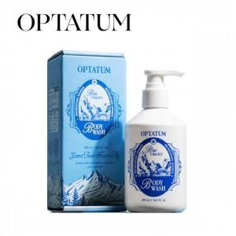 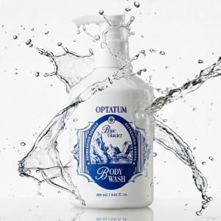 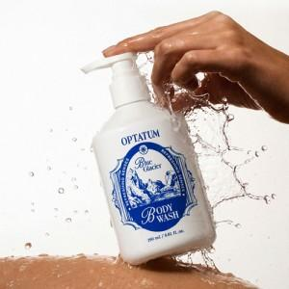

【상세/제작정보】 | <p><span style="font-size: 14pt;">※ 라벨지스티커 6*3cm</span></p>

【인쇄/포장옵션】 | 스티커 / 포장불가능

【공급단가】 | 수량 | 20~ | 100~ | 300~ | 500~ | 1,000~
*VAT별도 | 단가 | 19,850원 | 18,780원 | 17,860원 | 17,410원 | 17,100원

【상품 URL】 | https://www.synergygift.co.kr:443/src/goods_detail.php?gdno=47614

